BDI
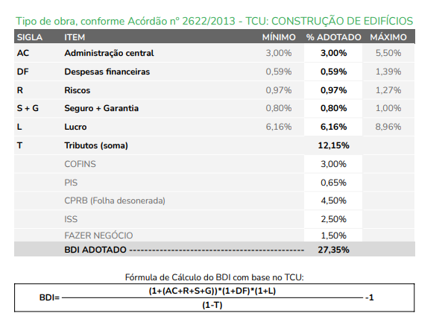
BONIFICAÇÃO E DESPESAS INDIRETAS - BDI PRINCIPAL

